画面標準仕様
共通設計 |  |  |  |  | サブシステムID |  | サブシステム名 |  | 機能ID |  | 機能名 | 作成
 |  |  |  |  |  |  |  |  |  |  |  | 改定

 |  |  |  | 画面標準仕様

 | ●画面全体レイアウト
 |  | ・横幅は100%、縦幅は、ヘッダー・フッターは固定、メインは可変
 |  | ・ヘッダー、フッター、及びメイン上部のタイトルバーは共通テンプレートをincludeする
 |  | ・ベース色・フォントはBootstrap v4.3.1 仕様に従う
 |  | ※Bootstrap v4.3.1 ：https://getbootstrap.com/

ヘッダー

メイン

ヘッダー

・ロゴ
メニュー画面へのリンク
・システム名称

・ログアウトボタン
押下でログアウト（ログイン画面遷移）
データ登録・編集を伴う画面では、
確認ダイアログを表示
 | ・ヘッダーレイアウト

・画面タイトル
ブラウザタイトルと同一
・ログインユーザ名

 | ・タイトルバーレイアウト

・メニューボタン
押下でメニュー画面遷移
押下時、編集内容破棄確認ダイアログを表示
※メニュー画面では表示しない

 | ・フッターレイアウト
 |  | ※表示情報なし

フッター消す1.021

 | ●テンプレート構成
 |  | ・ヘッダー部・フッター部・meta情報等、テンプレート共通部は共通テンプレートとして切り出す
 |  |  | src\main\resources\templates\common\common.html
 |  | ・各画面テンプレートは、共通部は共通テンプレートからインクルード、個別レイアウトのみ記載する

 |  | 共通テンプレート |  |  |  |  |  |  |  | 各画面テンプレート
・
・
<!-- ヘッダー -->
<header class="l-header" th:fragment="contents-header">
・
・
<!-- ここにヘッダーのHTMLを記述 -->
・
・
</header>
<!-- フッター -->
<footer class="l-footer" th:fragment="contents-footer">
・
・
<!-- ここにフッターのHTMLを記述 -->
・
・
</footer>
・
・
・
・
<header class="l-header" th:include="common/common::contents-header"></header>
・
<div class="l-main">
<div th:include="common/common::contents-nav(#{画面タイトルのメッセージID})"></div>
<div class="l-main__inner">
<!-- ここに各画面のHTMLを記述 -->
</div>
</div>
・
<footer class="l-footer" th:include="common/common::contents-footer"></footer>
・
・

 | ●共通テンプレート
 |  | No |  | th:fragment |  |  |  | 内容
 |  | 1 |  | head-meta |  |  |  | metaタグ情報
 |  | 2 |  | head-css |  |  |  | 共通スタイルシート
 |  | 3 |  | head-js |  |  |  | 共通スクリプト
 |  | 4 |  | l-header |  |  |  | 共通ヘッダー部
 |  | 5 |  | contents-nav(title) |  |  |  | タイトルバー（確認ダイアログ無画面）、個別画面テンプレートで引数として「画面タイトル」を設定
 |  | 6 |  | contents-nav-with-confirm(title, menuMsg, logoutMsg) |  |  |  | タイトルバー（確認ダイアログ有画面）、個別画面テンプレートで引数として「画面タイトル」、
 |  |  |  |  |  |  |  | 「メニューボタン押下時のconfirmメッセージ」、「ログアウトボタン押下時のconfirmメッセージ」を設定
 |  | 7 |  | contents-footer |  |  |  | 共通フッター部

 | ●標準項目書式
 |  | ※機能設計書に記載のない場合の標準形式
 |  | No |  | 項目 |  | 書式 |  | 例
 |  | 1 |  | 日付項目 |  | yyyy/mm/dd |  | 2020/01/10
 |  | 2 |  | 時間項目 |  | HH:MI |  | 01:10
 |  | 3 |  | 数値項目 |  | 999,999,990 |  | 1,234

 | ●標準画面レイアウト
 |  | ・アドオン画面のレイアウト、画面構成要素のスタイルは、Bootstrapが提供する仕組みを使用する
 |  | ・ページレイアウトの基本的な考え方・標準画面レイアウトはsheet「画面標準レイアウト仕様」に記載

画面標準レイアウト仕様
共通設計 |  |  |  |  |  |  |  |  | サブシステムID |  |  |  |  |  | サブシステム名 |  |  |  |  | 機能ID |  | 機能名 |  |  |  |  | 作成
 |  |  |  |  |  |  |  |  |  |  |  |  |  |  |  |  |  |  |  |  |  |  |  |  |  |  | 改定

 |  |  |  | 画面標準レイアウト仕様

 | ●Bootstrapを使用したアドオンページレイアウトの基本的な考え方
 |  | ・すべてのページの構成要素はコンテナ（.container：固定幅、.container-fluid：ブラウザ表示幅、または幅(width）を指定した任意のクラス）の子要素に含む。
 |  | ・ページの構成要素は行要素(.row)にの子要素として、列(.col-）要素として定義する。
 |  | ・列要素は、行（.row)の幅を12等分したいくつ分の幅を占有するかを指定することで画面上の配置が確定する。
 |  | ※列要素は行要素内に最大12個横並びで配置することができる。列要素の幅の合計が12を超える場合は行要素内の下段に行送りされる。
 |  | ・列要素は、幅（12等分のいくつか）を指定しないこともできる。その場合、列幅は、行要素内の列要素の数で等分される。
 |  |  | HTMLページ

 |  |  |  |  |  |  | コンテナ（container 要素）列幅は固定（Bootstrap設定：横幅100%、左右padding15px、左右マージンAuto）
 |  |  |  |  |  |  |  | 行（.row)要素

 |  |  |  |  |  |  |  | 列(.container) |  |  | 列2 （幅1/12) |  |  | 列3 |  |  | 列4 |  | 列5 | 列6 | 列７ | 列8 | 列9 | 列10 | 列11 | 列12

 |  |  |  |  |  |  |  | 列１（幅4/12） |  |  |  |  |  |  |  |  |  |  | 列2（幅4/12) |  |  |  | 列３（幅2/12) | 列10 | 列4 （幅1/12) | 列5 （幅1/12)

 |  |  |  |  |  |  |  | 列(.container) |  |  | 列2 （幅1/12) |  |  | 列3 |  |  | 列4 |  | 列5 | 列6 | 列７ | 列8 | 列9 | 列10 | 列11 | 列12

 |  |  |  |  |  |  |  | 列13

12を超える要素は行送りされる

 |  | ・列要素の子要素に行要素を作ることで、12分割のグリッドは入れ子にすることが可能。

 |  |  |  | container
 |  |  |  |  | 列１（6/12) |  |  |  |  |  |  |  |  |  |  |  |  | 列１（6/12)
 |  |  |  |  |  | 列１(.container) | 列2 | 列3 | 列4 | 列5 | 列6 | 列7 | 列8 | 列9 | 列10 | 列11 | 列12

入れ子になった列要素

2/12
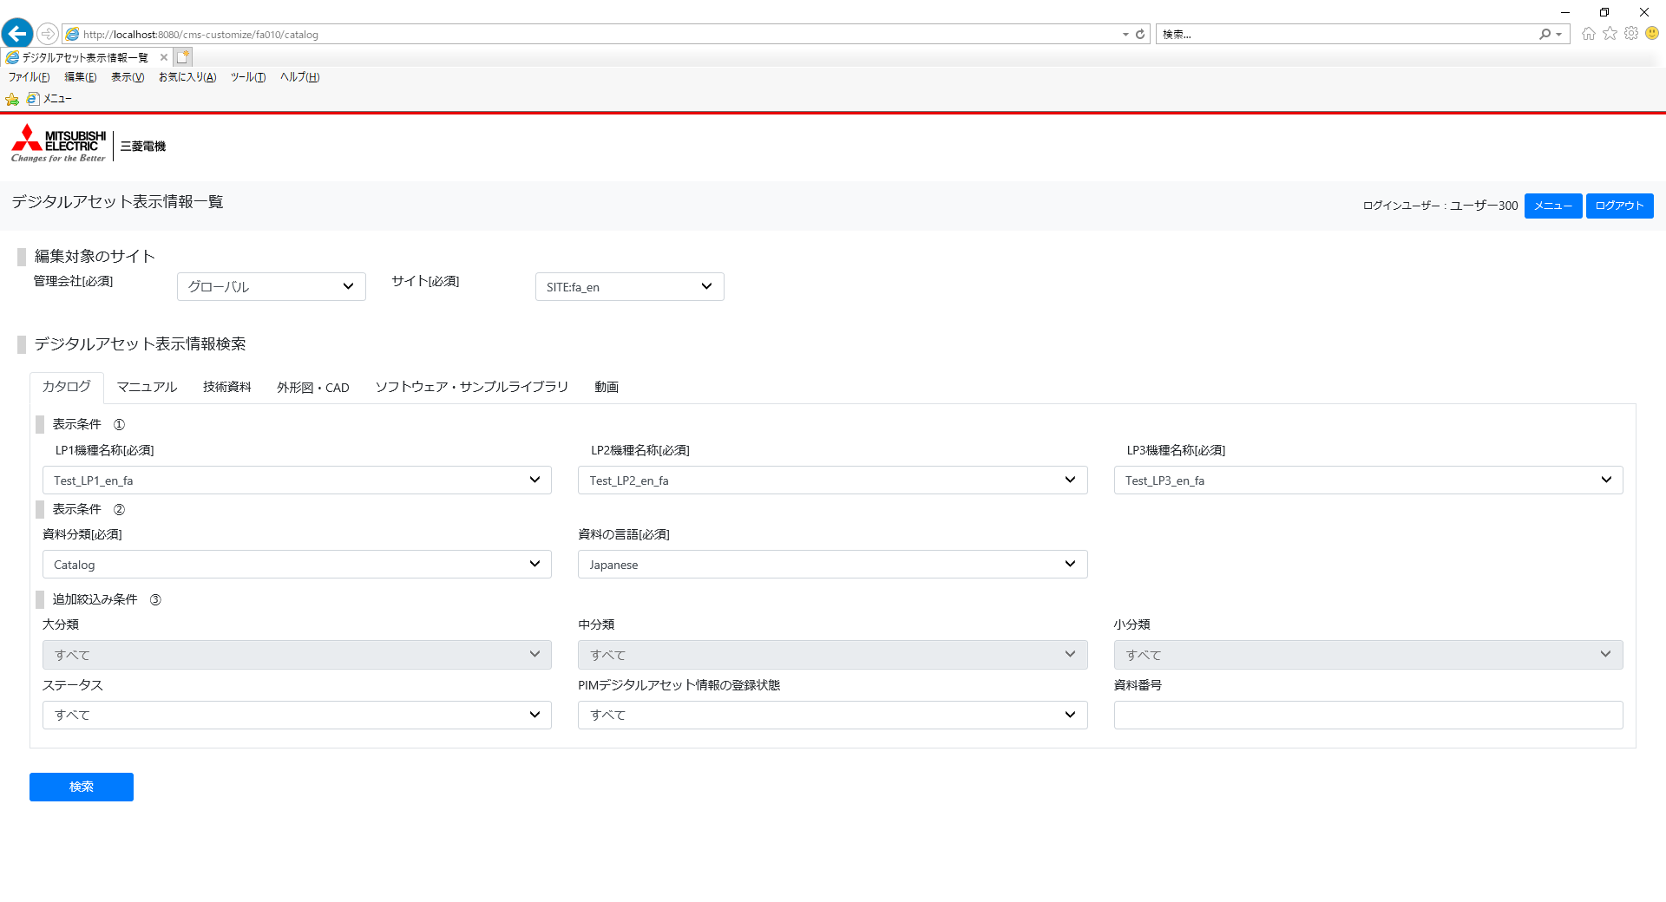
 | ●アドオン画面 標準レイアウトは下記の通り |  |  |  |  |  |  |  |  |  |  |  |  |  |  |  |  |  |  |  | ： 列（枠内には12分割の幅を記載、記載のない枠は等分）
 |  |  |  |  |  |  |  |  |  |  |  |  |  |  |  |  |  |  |  |  | ： 行（吹き出しに行幅を記載）

<span class="col-2"

12/12
2/12
3/12
2/12
3/12
980px
<section class="w-norm">

100%
※Bootstrap
コンテナ
幅指定なし（等分）

4/12
4/12

<div class="p-3">
<input type="submit" class="btn btn-primary
</div>
<div class="overflow-auto mb-3">
<table class="table table-bordered cad_list">
<colgroup>
<col/><col/><col/><col/><col/><col/><col/><col/><col/><col/><col/><col/><col/><col/><col/>
</colgroup>
<tr>

 |  | ・【編集対象のサイト】はレイアウト通りの全体幅、条件項目配置比率とする
 |  | ・【検索条件】はレイアウト通り100%幅に対し3等分配置、3つが埋まらない条件は4/12を明示的に指定し、上段とのレイアウト整合を保つ
 |  | ・【検索ボタン】は幅指定をせず配置
 |  | ・【検索結果】は画面ごとに、設計書に合わせて幅調整したクラス（例ではcad_list）を作成

